安装
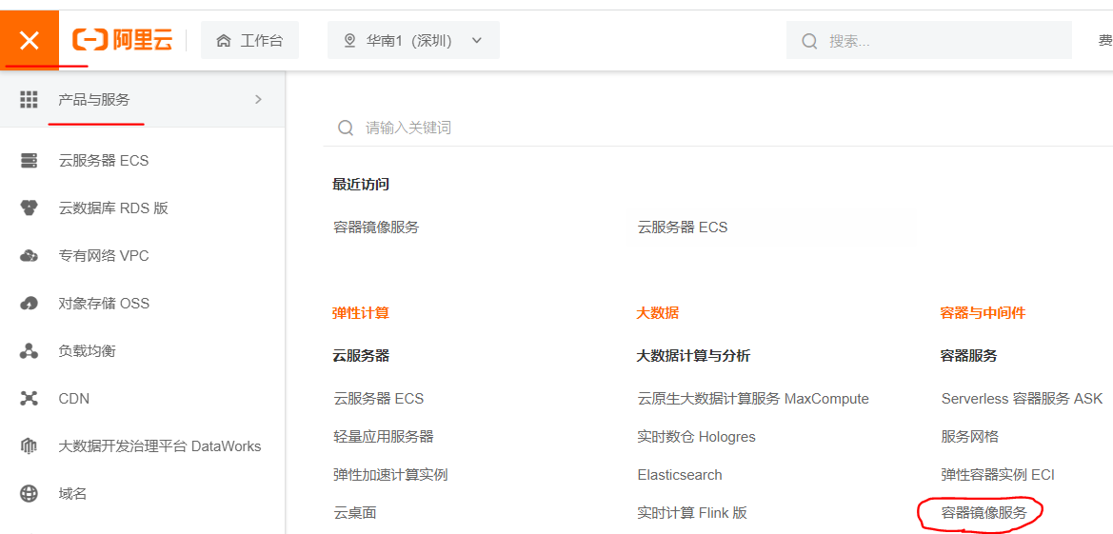
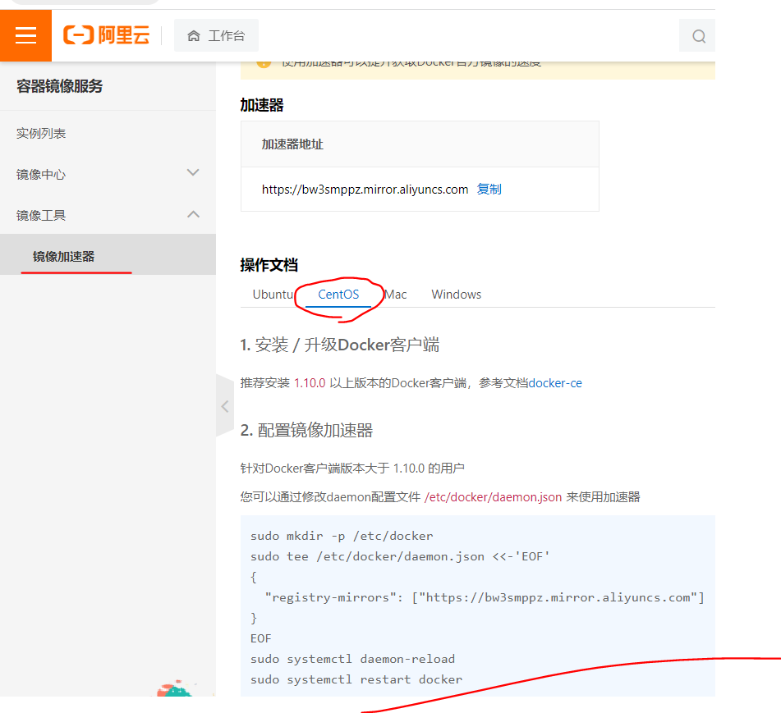
Docker官网 | https://www.docker.com
文档地址（点官网首页底部Docs） | https://docs.docker.com/
仓库地址 | https://hub.docker.com
文档地址里找到centos上安装 | https://docs.docker.com/engine/install/centos/
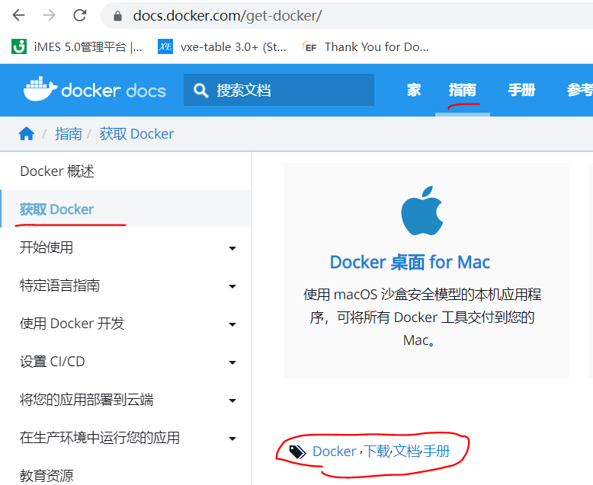
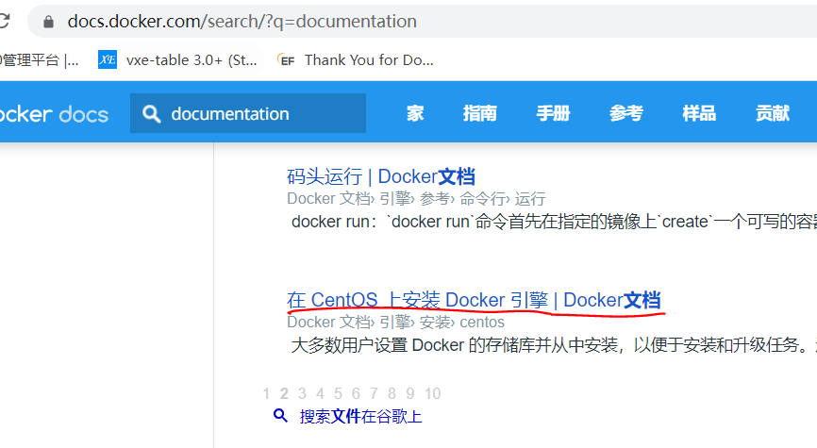

环境查看 | uname -r 系统内核5.10
 | cat /etc/os-release 系统版本
 | cat /etc/redhat-release 检测Centos7版本信息
卸载旧版本(yum需要网络) | yum remove docker \ docker-client \ docker-client-latest \ docker-common \ docker-latest \ docker-latest-logrotate \ docker-logrotate \ docker-engine
安装yum-utils包 | yum install -y yum-utils
设置镜像存储库 | 默认是国外的 yum-config-manager \ --add-repo \ https://download.docker.com/linux/centos/docker-ce.repo
 | 推荐用阿里的，百度搜：docker阿里云镜像地址 yum-config-manager \ --add-repo \ http://mirrors.aliyun.com/docker-ce/linux/centos/docker-ce.repo
更新yum软件包索引 | yum makecache fast
安装 Docker 引擎 | yum install docker-ce docker-ce-cli containerd.io docker-compose-plugin
启动 Docker | systemctl start docker
检测启动成功了没 | docker version
hello-world 通过运行映像来验证 Docker 引擎是否已正确安装 镜像没有就pull下载 成功会显示：Hello from Docker! | docker run hello-world
查看下载的hello-world镜像 | docker images
卸载 Docker 引擎（不用才卸载） | 卸载依赖 yum remove docker-ce docker-ce-cli containerd.io docker-compose-plugin 删除资源（映像、容器和卷） rm -rf /var/lib/docker rm -rf /var/lib/containerd
配置阿里云镜像加速 | sudo mkdir -p /etc/docker sudo tee /etc/docker/daemon.json <<-'EOF' { "registry-mirrors": ["https://bw3smppz.mirror.aliyuncs.com"] } EOF sudo systemctl daemon-reload sudo systemctl restart docker

